Теория
Убираем стратегии в соответствии с ситуациями строго доминирования

Оставшиеся стратегии
2 | 9
3 | 8
7 | 7
8 | 6

 | В1 | В2 |  |  | В1 | В2
А1 | 5 | 1 |  | А1 | 2 | 8
А2 | 2 | 6 |  | А2 | 7 | 6

M= | 0 | 0.50000011123 |  |  |  | da = | 2 |  | 1
 | 0 | 0.49999988877 |  |  |  | db = | 4

Fa= | 3.4999994439 |  | (Fa - da)/ da= | 0.74999972193
Fb= | 7.0000002225 |  | (Fb - db)/ db= | 0.75000005561 | (поиск решения не выполняется одновременно при таком ограничении и ситуации равновесия)

Z = (Fa - da) * (Fb - db) |  | -> max

Z= | 4.4999986653

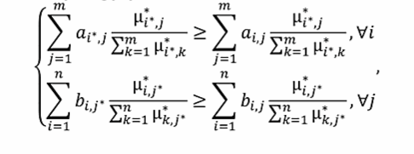
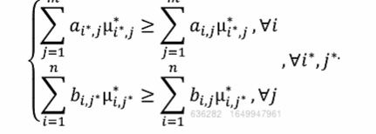

 | Для игрока А |  |  |  |  | Для игрока B
 | 0.50000011123 | >= | 3.0000006674 |  |  | 0 | >= | 0
 | 2.9999993326 | >= | 0.49999988877 |  |  | 7.0000002225 | >= | 4.4999994439

